Entregable
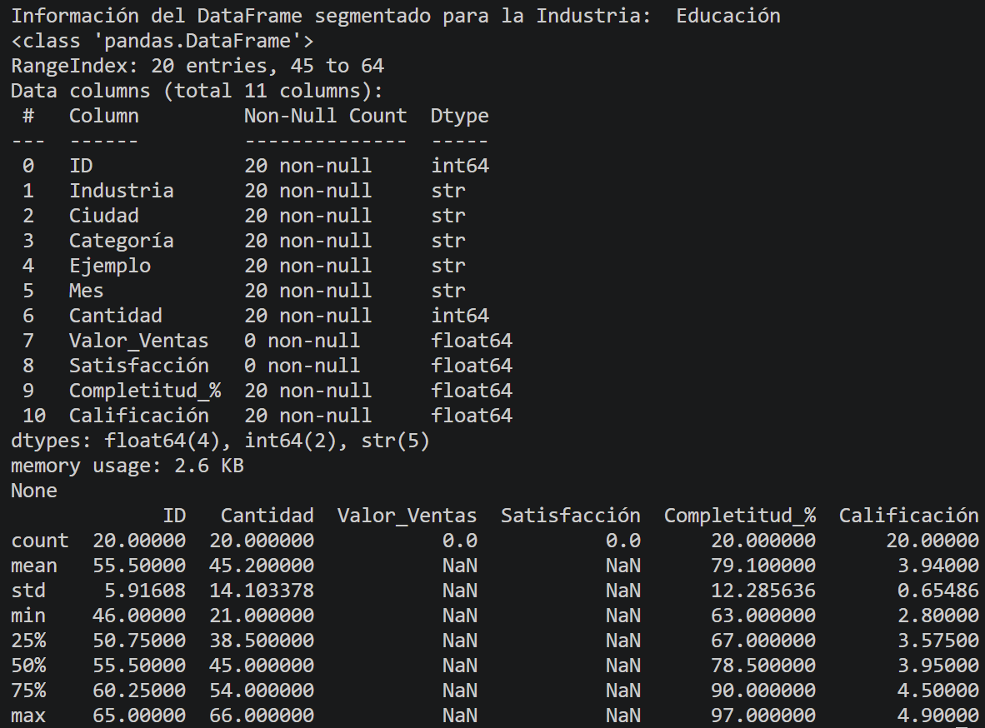
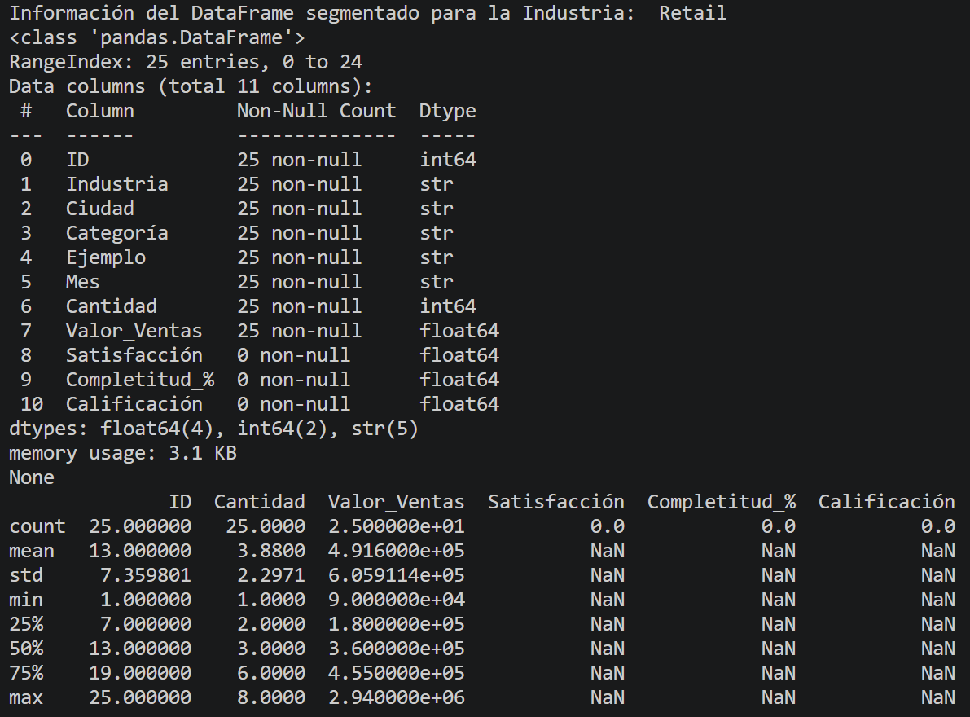
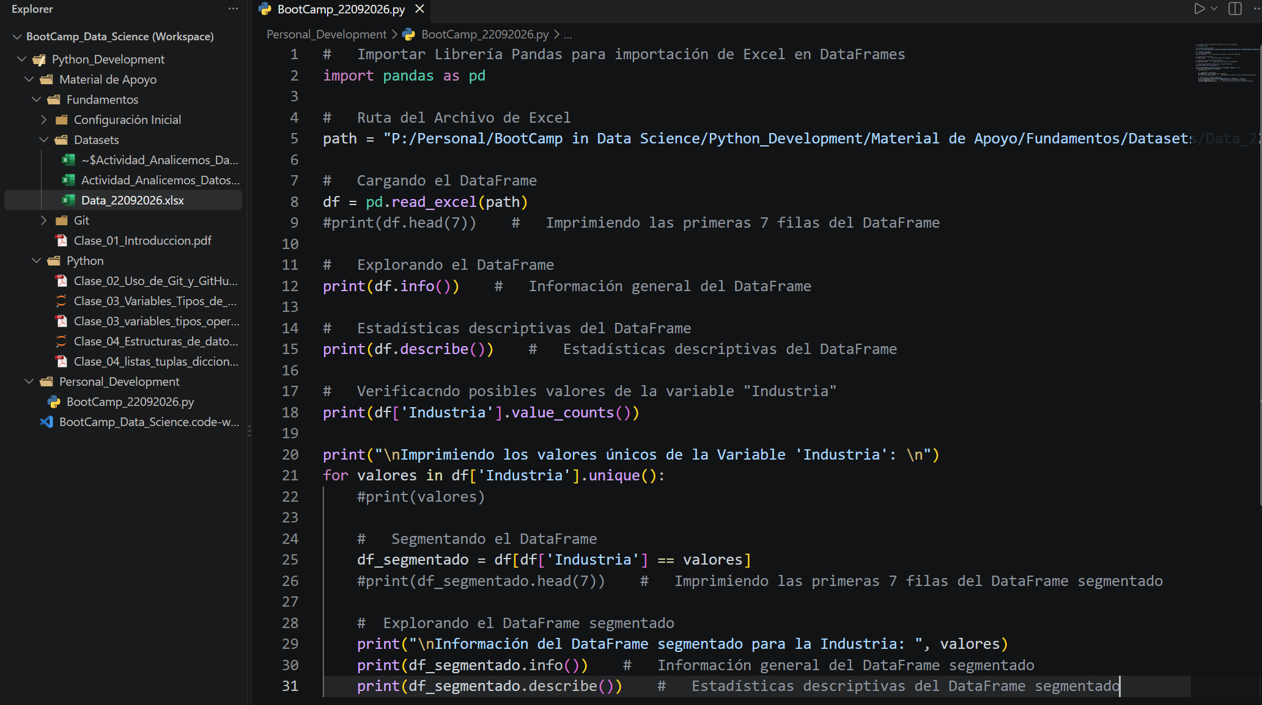
 |  |  |  | Código Implementado
ENTREGABLE DEL GRUPO

Nombre del grupo: | Daniel David Gómez Romero | Integrantes: | Daniel David Gómez Romero

RETAIL
¿Qué patrón encontraron y qué significa?
No todo el DataFrame contiene la misma cantidad de Datos en todas las Columnas. También se identifica que las columnas ID, Cantidad, Valor_Ventas, Satisfacción, Completitud_% y Calificación son varibales de tipo numérico, bien sea entero o de tipo Float. Hablando específicamente de la variable "Retail", vemos que la media de ventas esta en 491,600 pesos con una venta aproximada de "3" en Cantidad. Su valor Mínimo es de 90,000 pesos y su valor Máximo fue de 2,940,000 pesos.

Escriban una conclusión breve basada en los datos.
SALUD
¿Qué patrón encontraron y qué significa?
Hablando específicamente de la variable "Salud", vemos que tiene solo 20 filas de información en lugar de las 25 de "Retail", y aparte de tener menos información, se cuentan con más "NaN"en el DataFrame. Además vemos que la media de Satisfacción esta en 4,145 con "42,2" en Cantidad. Su valor Mínimo es de 3,2 de Satisfacción y su valor Máximo fue de 4,8 de Satisfacción.

Escriban una conclusión breve basada en los datos.
EDUCACIÓN
¿Qué patrón encontraron y qué significa?
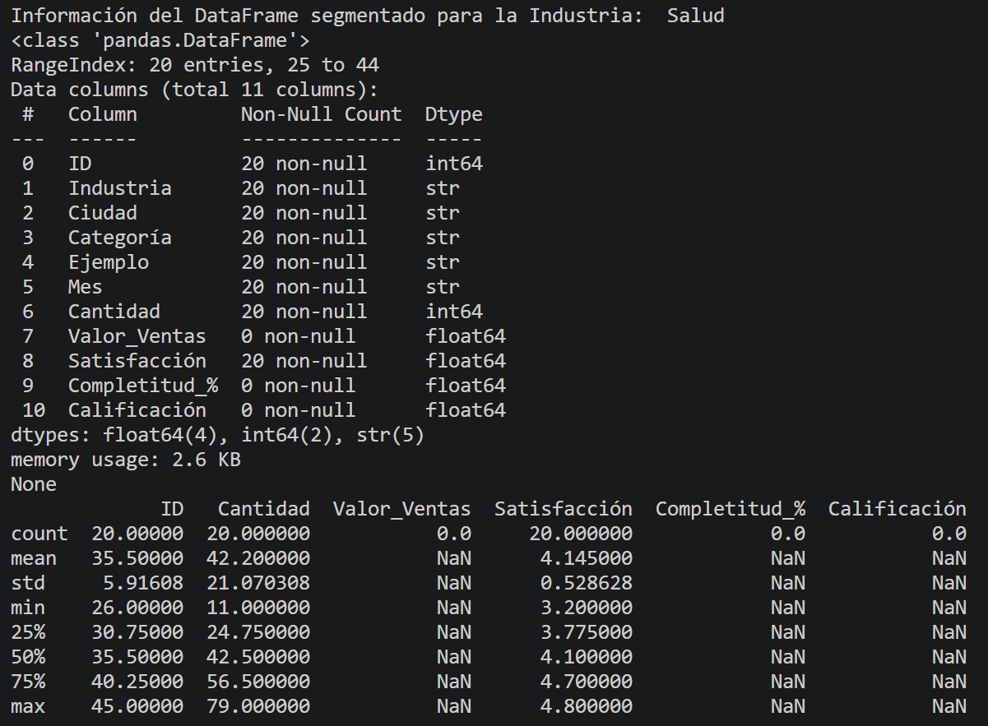
Hablando específicamente de la variable "Educación", vemos que tiene solo 20 filas de información en lugar de las 25 de "Retail", y aparte de tener menos información, se cuentan con más "NaN"en el DataFrame. Además vemos que la media de Calififación esta en 3,94 con "45,2" en Cantidad. Su valor Mínimo es de 2,8 de Calificación y su valor Máximo fue de 4,9 de Calificación.

Escriban una conclusión breve basada en los datos.
DECISIÓN
¿Qué decisión tomarían?
Es dificil tomar una decisión con la información tan incompleta, dado que las variables no tienen todos sus datos para las mismas comparaciones, es decir, si vemos en "Retail" tenemos valores de ventas o económincos, lo que nos da una idea de utilidades; sin embargo, no vemos en esta misma información en Educación ni en Salud, lo que sesga la interpretación.

Debe ser concreta y estar conectada con un patrón observado.
PREGUNTA
¿Qué le preguntarían a estos datos?
Conseguir los datos para todas las variables con el ánimo de comparar correctamente la información y así sacar conclusiones sobre las diferentes variables y verificar que sector es más productivo, con mejores índices de satisfacción y mejores calificaciones.

Piensen en algo que los datos actuales no permiten responder.

